субстрат 3
401.285004 | 61146.523766 | 61146.523766 | 79717.214275 | 84784.821545 | 64985.825015 | 85894.151551 | 67928.987901 | 70088.633712 | 61523.385522 | 59309.801485 | 69614.003147 | 84903.347782 | 65485.48028 | 85975.41969 | 75399.291514 | 80435.299347 | 59991.228416 | 74326.658695 | 84646.806123 | 67965.411766 | 79417.447246 | 91153.095995 | 65207.069885 | 80096.597499 | 58295.799916 | 49085.36995 | 68155.988294 | 63303.177305 | 65771.174997 | 68857.651541 | 76153.690072 | 85673.499879 | 61593.798888 | 68539.372226 | 57618.849753 | 64224.17217 | 63240.991372 | 69032.390431 | 62107.784768 | 51044.95482 | 90130.331613 | 65830.087077 | 61816.052945 | 66664.274534 | 67060.508338 | 73077.304654 | 52343.349825 | 49732.130084 | 40811.446603 | 56164.495458 | 80453.603638 | 76980.158444 | 70855.02313 | 66240.715322 | 64524.44229 | 62135.189769 | 58042.599689 | 61705.724106 | 51425.616048 | 48256.92375 | 62953.556106 | 78041.119527 | 72344.217676 | 82794.403889 | 67631.927808 | 70195.518999 | 68478.222513 | 66547.054084 | 77027.895122 | 57675.195312 | 61438.830014 | 87311.462501 | 74048.578689 | 92763.522211 | 79796.955117 | 77199.97213 | 55448.566173 | 67980.644943 | 65851.549585 | 71134.215195 | 71632.601467 | 87058.655737 | 83103.541946 | 84949.098373 | 83673.448385 | 64893.991942 | 63044.036838 | 52733.926472 | 74849.093518 | 75551.537684 | 77056.535327 | 81023.066305 | 67904.886788 | 89229.152568 | 83932.528782 | 70037.358118 | 70877.743369 | 52182.885985 | 72088.468951 | 71403.742636 | 63994.385247
402.874231 | 61232.683328 | 61232.683328 | 79720.850356 | 85258.716678 | 65012.338111 | 86045.69045 | 67980.091746 | 70463.689614 | 61669.236619 | 59388.910114 | 69598.137645 | 85759.295814 | 65841.945245 | 86304.619492 | 75943.361539 | 80759.085229 | 60394.382308 | 74736.642854 | 85078.337313 | 68377.285392 | 79576.533655 | 91533.12413 | 65688.603685 | 80720.599174 | 58511.97669 | 49159.253754 | 68132.882434 | 63086.273187 | 66313.59905 | 69180.551194 | 76408.106166 | 86161.166626 | 62068.954974 | 68545.368432 | 58067.561827 | 64101.366143 | 63610.210386 | 69559.397918 | 62455.384833 | 51283.282447 | 90452.283664 | 65981.107457 | 61918.463093 | 66938.084069 | 67109.246444 | 73404.124755 | 52723.835435 | 49724.916951 | 40880.422329 | 56074.368457 | 80631.557394 | 77379.984116 | 71468.569656 | 66538.86105 | 64852.524919 | 62230.978412 | 58434.019915 | 61994.076032 | 51809.14545 | 48100.317616 | 62915.174605 | 78497.925199 | 72773.286685 | 83378.931085 | 67768.692381 | 70554.366751 | 68390.552123 | 66873.263436 | 77223.932471 | 58137.664535 | 61617.46357 | 87500.202138 | 74312.017388 | 93201.332488 | 80257.190452 | 77569.747834 | 55342.857983 | 68209.209106 | 66161.305949 | 71456.406922 | 72271.606553 | 87297.709053 | 83582.801353 | 85420.757378 | 84470.777752 | 65415.961359 | 63107.923094 | 52725.211867 | 75023.173332 | 76262.032526 | 77703.381803 | 81422.808312 | 68337.899478 | 89602.819586 | 84225.917735 | 70711.624463 | 71483.739676 | 52139.337486 | 72588.961899 | 71739.800276 | 64572.807554
404.463063 | 60901.422543 | 60901.422543 | 79497.623268 | 84998.522272 | 64882.777184 | 86258.214676 | 67644.538621 | 69906.921767 | 61536.422535 | 59273.546587 | 69795.964899 | 85489.988734 | 65621.710309 | 85786.57579 | 75571.605671 | 80456.904715 | 60158.96705 | 74534.997127 | 84771.316731 | 68184.87645 | 79265.988514 | 91213.583057 | 65412.700923 | 80461.064651 | 58365.254729 | 49379.112032 | 67974.841707 | 62937.579001 | 65436.297644 | 68603.636299 | 75734.487477 | 85651.600657 | 61820.956578 | 68291.941161 | 57724.765663 | 63965.437879 | 63527.305002 | 68840.616863 | 62017.294887 | 51057.602538 | 90129.48629 | 65763.376143 | 61644.933397 | 66354.487539 | 66720.804146 | 72748.58607 | 52224.365461 | 49594.418327 | 40823.657682 | 56132.25891 | 79876.30117 | 77021.829276 | 71158.790101 | 66278.186549 | 64584.204671 | 62126.258797 | 58028.800248 | 61898.102906 | 51245.401953 | 48152.00829 | 62791.980505 | 78203.281737 | 72621.846799 | 82613.060989 | 67275.89602 | 70141.133792 | 68122.144382 | 66401.215181 | 76497.750899 | 57857.042013 | 61029.592964 | 86967.481444 | 73934.521751 | 92718.52114 | 79705.365771 | 77049.168888 | 55320.655176 | 67714.868985 | 65778.788007 | 70854.294217 | 71879.563824 | 86775.652607 | 82952.221002 | 84816.034164 | 83620.541733 | 65096.729588 | 63090.102222 | 52694.819972 | 74851.071224 | 75964.793842 | 77074.87483 | 80932.960814 | 67959.087058 | 89035.312968 | 83720.473197 | 70310.356761 | 71306.344052 | 52175.584853 | 71971.562458 | 71403.386963 | 64331.987011
406.051499 | 60489.514127 | 60489.514127 | 78000.07416 | 83683.258717 | 63867.192374 | 84598.563371 | 66435.469432 | 68975.833287 | 61027.505552 | 58630.142331 | 68917.010772 | 84302.408167 | 64738.164822 | 84241.467313 | 74092.967795 | 78289.023563 | 59113.763802 | 72989.053751 | 83246.662726 | 67086.462931 | 77444.171301 | 89394.943405 | 64436.139585 | 78789.060288 | 57531.835964 | 48558.439728 | 66591.084903 | 61591.959725 | 64288.260625 | 66997.022695 | 73984.031493 | 83719.127311 | 60796.397451 | 66839.565483 | 56956.949758 | 62800.289298 | 62280.692043 | 67654.431928 | 60523.404554 | 50391.806024 | 87821.913192 | 64960.412778 | 60353.295026 | 65067.736714 | 65255.03957 | 71362.360445 | 51160.673927 | 48738.323899 | 40283.075212 | 55456.697911 | 78073.662833 | 75672.615382 | 69437.565253 | 65085.283098 | 63350.670683 | 60764.603625 | 57075.55726 | 61090.776878 | 50484.179402 | 47403.560363 | 61325.551969 | 77060.254191 | 70740.254616 | 80646.857946 | 66090.731852 | 68546.640239 | 66718.499329 | 64944.694642 | 74986.884419 | 56869.920201 | 59896.047852 | 85215.075765 | 72689.294522 | 90369.244478 | 77786.022213 | 75076.914582 | 54491.589051 | 66137.878015 | 64622.137407 | 69571.707242 | 70347.185022 | 85145.136843 | 80818.423926 | 83015.121363 | 81509.112671 | 64357.66509 | 61903.150939 | 51690.843388 | 73059.025655 | 74011.963436 | 75075.712241 | 79760.615615 | 66556.408906 | 86908.304109 | 81799.370857 | 69023.606856 | 69693.87979 | 51512.716254 | 70219.473759 | 69692.32889 | 62991.912037
407.63954 | 59219.24612 | 59219.24612 | 76572.591582 | 81589.083353 | 63358.917457 | 82473.409949 | 65399.494368 | 67567.390675 | 59560.358224 | 57874.589676 | 67726.166148 | 83038.447072 | 63729.437753 | 81884.830394 | 72384.132803 | 76466.205701 | 57997.775101 | 71299.51051 | 80740.91233 | 65436.47389 | 75342.500572 | 87360.026588 | 63209.647345 | 76800.562183 | 56304.782029 | 47910.614751 | 64858.691046 | 59733.790977 | 62514.118628 | 65409.011713 | 71834.361184 | 81767.669524 | 59446.150083 | 65164.174153 | 55885.7417 | 61167.609799 | 60738.465624 | 65446.382985 | 58722.122513 | 49529.390359 | 84843.109777 | 64241.095798 | 58734.865988 | 63056.984066 | 63404.092263 | 69122.804704 | 50018.01532 | 47703.197151 | 39799.49823 | 54462.038709 | 75421.841493 | 73344.360714 | 67912.914645 | 63215.541567 | 61732.423707 | 59421.688574 | 56035.434273 | 59502.982251 | 49820.548761 | 46824.938555 | 59504.123044 | 75483.403121 | 69584.628144 | 78034.438109 | 64312.052676 | 66658.040037 | 64729.976931 | 63240.371606 | 72327.42198 | 55688.493113 | 58452.726817 | 82832.362769 | 71389.075124 | 87936.128579 | 75451.499117 | 72691.050328 | 53467.10612 | 64473.961397 | 62684.585919 | 67333.025491 | 67793.214518 | 83124.493429 | 78685.704355 | 80370.450459 | 79383.629262 | 63033.416166 | 60225.979887 | 50885.525144 | 70830.058064 | 71786.386455 | 72993.179219 | 77865.784252 | 65150.373029 | 84274.556645 | 79277.906284 | 67363.608183 | 68148.189917 | 50344.219214 | 67973.011144 | 67667.674849 | 61586.537024
409.227186 | 57696.700629 | 57696.700629 | 74364.162986 | 79195.964254 | 62030.869471 | 80157.76636 | 63782.611681 | 65802.695778 | 58040.115524 | 56605.090611 | 66159.820594 | 81603.467019 | 62304.215426 | 78894.967188 | 69936.352342 | 73983.56036 | 56349.265633 | 68927.569918 | 77972.78749 | 63718.604356 | 72691.066837 | 84398.831528 | 61272.32567 | 74293.374795 | 55288.725599 | 47177.342431 | 62729.296337 | 57837.289818 | 60384.894537 | 63009.811598 | 69009.830943 | 79000.221035 | 57967.026629 | 63382.512945 | 54653.717036 | 59457.905364 | 58879.604593 | 62906.457292 | 57108.471803 | 48382.393479 | 81352.521869 | 62731.903153 | 57160.299018 | 61134.177144 | 61002.426281 | 66512.25419 | 48342.426042 | 46476.046795 | 38822.731277 | 53092.184081 | 72376.826128 | 70871.74874 | 65615.016998 | 60975.129182 | 59909.922625 | 57514.269161 | 54238.144305 | 57892.998442 | 48639.163737 | 45660.788467 | 57277.441083 | 73550.369354 | 66934.181923 | 75251.524514 | 62139.708345 | 64259.55199 | 62357.100187 | 60770.530422 | 69615.050851 | 53950.553294 | 56646.400749 | 80332.55925 | 69388.885048 | 84681.479094 | 73003.18048 | 69951.106337 | 52470.949806 | 62420.701858 | 60913.299817 | 64689.548654 | 65680.143241 | 80087.019333 | 75647.940178 | 77691.55223 | 76367.642196 | 61453.237806 | 58717.015014 | 49859.658093 | 68436.585883 | 68744.085395 | 70154.397572 | 75827.511109 | 63227.383066 | 81160.115943 | 76281.551403 | 65074.960007 | 66634.130885 | 49009.258268 | 65863.661443 | 65306.393329 | 59433.572836
410.814437 | 56010.409818 | 56010.409818 | 71956.190583 | 76857.823328 | 60639.11653 | 77641.729847 | 61898.722166 | 63968.553455 | 56550.971286 | 55677.127602 | 64497.917551 | 79864.150192 | 60672.28465 | 76369.944246 | 68009.542462 | 71330.185404 | 54821.032657 | 66660.401222 | 75171.714775 | 61752.143826 | 69736.854862 | 81413.813676 | 59844.963825 | 71691.666692 | 53852.84285 | 46391.300491 | 60560.028267 | 56041.208199 | 58458.896832 | 61102.55866 | 66589.57003 | 76643.149951 | 56434.808461 | 61044.63204 | 53165.377754 | 57769.221276 | 57167.816814 | 60868.379243 | 55202.713184 | 47236.25041 | 77919.467146 | 61446.6322 | 55460.311066 | 59125.328905 | 59076.963497 | 64302.775639 | 47284.953818 | 45242.070552 | 38309.878082 | 52101.61022 | 69698.239109 | 68400.718396 | 63369.406564 | 59151.84695 | 58071.687163 | 55734.9944 | 52739.007196 | 56297.962577 | 47243.1996 | 44678.83691 | 55332.68989 | 71684.150678 | 65131.460429 | 72258.811263 | 59852.057339 | 61980.140535 | 60248.89253 | 58959.874163 | 66844.010753 | 52476.562154 | 54886.553809 | 78033.990073 | 67721.378013 | 81723.685652 | 69977.444315 | 67115.818096 | 51237.329244 | 60503.660783 | 59076.550718 | 62548.833027 | 63004.816724 | 77449.572356 | 72902.118004 | 74639.410377 | 73158.268169 | 60036.66367 | 56808.566925 | 48798.288283 | 65895.137797 | 65977.881994 | 67316.356791 | 73570.640144 | 61161.340003 | 78302.397225 | 73416.709556 | 63286.521036 | 64308.010153 | 48145.860776 | 62992.446073 | 62829.696826 | 57351.520567
412.401293 | 54828.841912 | 54828.841912 | 70198.470927 | 74305.643284 | 59253.842588 | 75484.633046 | 60289.071478 | 62228.759588 | 55186.00468 | 54716.074195 | 63265.153943 | 78202.862325 | 59638.192819 | 73917.063012 | 65879.189146 | 68989.193267 | 53196.514602 | 64658.235168 | 72595.37101 | 59841.589645 | 67636.845048 | 79106.981617 | 58388.383867 | 69453.687156 | 53078.310289 | 45511.773683 | 58765.937045 | 54393.471951 | 56650.247264 | 59490.216848 | 64284.714798 | 74354.686206 | 55157.002528 | 59179.762337 | 52212.875474 | 56033.255997 | 55743.09851 | 58849.508366 | 53660.390645 | 46343.717064 | 75107.715644 | 60649.608118 | 53846.563241 | 57329.354087 | 57262.379437 | 62304.729237 | 46069.894018 | 44239.250114 | 37898.208318 | 51023.161939 | 67248.767571 | 66544.024997 | 61394.311951 | 57273.726286 | 56518.123113 | 54108.984153 | 51547.827448 | 55063.595727 | 46559.286277 | 43883.236375 | 53853.499253 | 69992.509331 | 63333.337389 | 69532.080375 | 58377.674288 | 59964.739714 | 58395.053913 | 57284.769068 | 64664.13795 | 51037.761631 | 53241.605402 | 75484.577014 | 66200.661785 | 79257.254899 | 67635.778947 | 65060.697175 | 50288.547598 | 58901.523972 | 57408.412966 | 60573.642951 | 61194.088776 | 75477.909208 | 70552.590038 | 72263.610899 | 70721.235085 | 58952.560138 | 55474.880156 | 48174.253386 | 63568.413948 | 63499.489386 | 65190.935663 | 71787.191911 | 59843.121933 | 75441.188838 | 71340.29804 | 61588.099667 | 62627.937374 | 47148.919743 | 60862.893468 | 60837.521441 | 55784.474016
413.987754 | 53450.268545 | 53450.268545 | 68365.042075 | 72343.356899 | 58480.62418 | 73395.037213 | 58928.563445 | 60757.342707 | 53929.398619 | 54029.074112 | 61872.205493 | 76907.70514 | 58352.216421 | 71780.358705 | 63791.604539 | 67152.436149 | 51868.360164 | 62754.123171 | 70288.364789 | 57971.699009 | 65199.685552 | 77304.561341 | 57236.211689 | 67159.574433 | 51953.982254 | 44866.882032 | 57233.394142 | 53036.526466 | 55114.82473 | 57707.634745 | 62404.527128 | 72405.41907 | 53849.657179 | 57911.366179 | 51329.083852 | 54505.070925 | 54373.708287 | 57031.130819 | 52119.078584 | 45497.307305 | 72117.5247 | 59533.162819 | 52381.329168 | 55862.463703 | 55859.602119 | 60435.668371 | 45325.926539 | 43232.721024 | 37300.097929 | 50067.476486 | 65073.103415 | 64870.504225 | 59827.094577 | 55847.8035 | 55108.997072 | 52801.796042 | 50176.284565 | 53882.723616 | 45513.882693 | 43108.610865 | 52362.125064 | 68473.309035 | 61597.161378 | 67544.209568 | 56590.599277 | 58455.456578 | 56814.244612 | 55566.65557 | 62472.552795 | 49929.331583 | 51803.304303 | 73782.055509 | 65029.148931 | 76583.504341 | 65818.539103 | 63035.596518 | 49671.165136 | 57124.65249 | 55961.581658 | 58692.976188 | 59362.94639 | 73478.287339 | 68362.804457 | 70199.837827 | 68413.900211 | 57846.96787 | 54098.466384 | 47324.144512 | 61827.512102 | 61238.770855 | 63146.858662 | 70320.235541 | 58566.586614 | 72809.688218 | 69024.438452 | 59729.157379 | 61105.366895 | 46043.609946 | 59167.66536 | 58919.112907 | 54335.786713
...
 |  |  |  |  |  |  | 62217.649186 | 64528.033981 | 58291.164282 | 66114.843586 | 73482.473017 | 83970.36565 | 72089.972933 | 74668.857505 | 69117.127742 | 66802.151639 | 58801.415088 | 63294.023653 | 69534.109659 | 60455.852807 | 64279.372078 | 79348.293794 | 66481.746583 | 71466.25667 | 66079.022824 | 60811.034421 | 60226.035387
 |  |  |  |  |  |  | 62193.211435 | 64743.718109 | 58502.851155 | 66184.489505 | 73283.294625 | 83867.560992 | 72300.385066 | 74643.497652 | 68976.334017 | 66909.882283 | 58713.763274 | 63135.307857 | 69197.225364 | 60726.682073 | 64022.604853 | 79597.329612 | 66219.73667 | 71505.211546 | 65743.880485 | 60862.470036 | 60293.977392
 |  |  |  |  |  |  | 62414.462667 | 65013.821244 | 58316.525286 | 66302.845523 | 73478.177462 | 83797.142156 | 72414.219899 | 74919.173829 | 69394.099891 | 66984.361304 | 58787.413945 | 63385.327092 | 69274.517673 | 60494.00885 | 64475.447857 | 79466.402957 | 66492.210608 | 71848.717672 | 65802.715814 | 60983.753447 | 60389.101136
 |  |  |  |  |  |  | 62290.029024 | 64691.730856 | 58085.415381 | 66165.514949 | 73356.928233 | 83392.586359 | 72423.774294 | 74913.385218 | 69089.188844 | 66810.452614 | 58694.387459 | 63050.351314 | 69436.922592 | 60181.531372 | 64100.508796 | 79140.142081 | 66450.572483 | 71351.670827 | 65648.226433 | 60701.061543 | 59886.528062
 |  |  |  |  |  |  | 62504.07126 | 65021.066903 | 58712.666925 | 66506.291605 | 73736.797049 | 83918.878044 | 72377.761344 | 75039.203175 | 69329.93045 | 66999.109424 | 58848.019611 | 63188.133356 | 69328.831489 | 60756.704258 | 64488.231263 | 79623.158913 | 66557.819438 | 71802.749065 | 66004.910714 | 60806.220672 | 60082.541835

 |  |  |  |  |  |  | 59629.682853 | 60090.535584 | 56612.157294 | 44559.186011 | 53957.696628 | 46749.36157 | 54960.415477 | 55762.797026 | 63284.503831 | 60772.216681 | 61797.306207 | 65808.983801 | 58707.664638 | 64991.434062 | 62954.103973 | 50163.377975 | 59659.826971 | 61195.570429 | 49598.26896 | 38899.484027 | 70646.055833

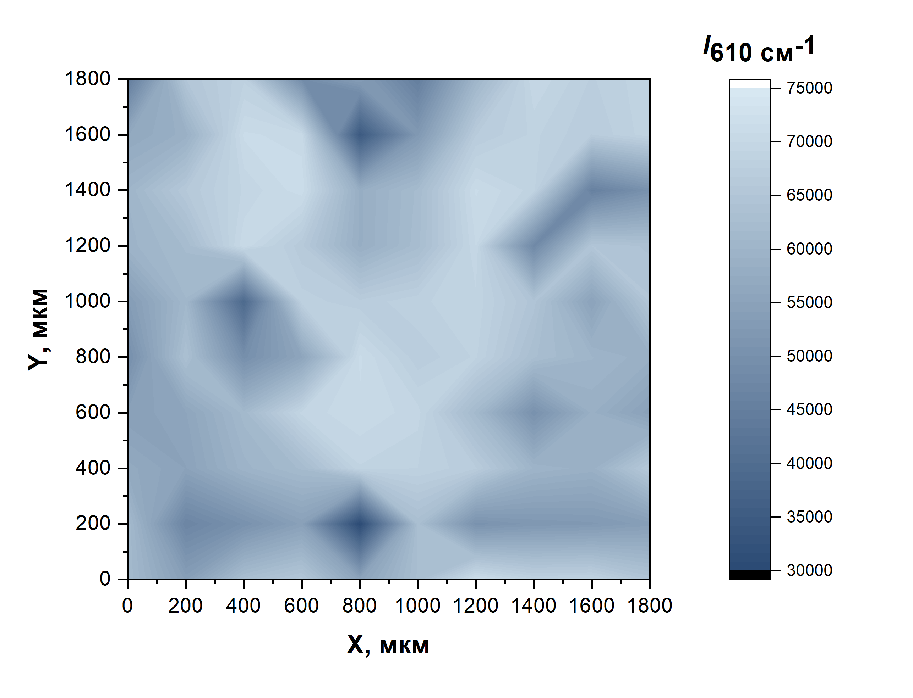
 |  |  |  |  |  |  | 53183.89159 | 59629.68285 | 60090.53558 | 56612.15729 | 44559.18601
 |  |  |  |  |  |  | 60772.21668 | 61797.30621 | 65808.9838 | 58707.66464 | 64991.43406
 |  |  |  |  |  |  | 38899.48403 | 70646.05583 | 69324.45142 | 70995.91714 | 68141.49745
 |  |  |  |  |  |  | 67947.96533 | 66029.25656 | 71375.45507 | 70482.64422 | 49069.03152
 |  |  |  |  |  |  | 66919.26049 | 58137.06921 | 58103.85395 | 34535.87816 | 53637.90507
 |  |  |  |  |  |  | 68159.898 | 62199.59358 | 61882.49894 | 52351.86704 | 44978.93117
 |  |  |  |  |  |  | 68910.63671 | 70020.29663 | 70949.8396 | 66632.6601 | 60124.20547
 |  |  |  |  |  |  | 64529.88598 | 47887.79238 | 68777.24456 | 68544.14419 | 69999.35138
 |  |  |  |  |  |  | 54986.1109 | 65032.77007 | 45467.98913 | 66649.4258 | 67383.0008
 |  |  |  |  |  |  | 65139.64827 | 63969.48762 | 50228.94739 | 68919.38461 | 69016.10435
...

